工作表1
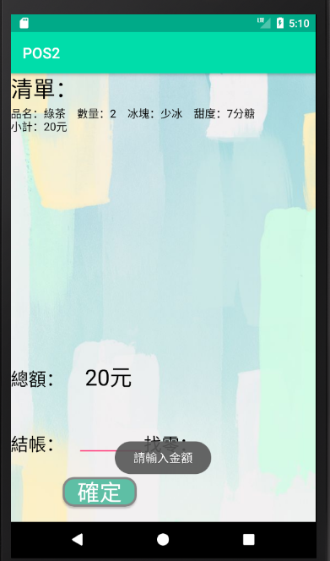
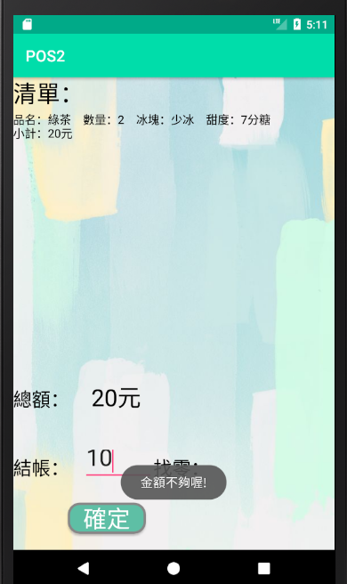
１：點擊"選擇"選擇餐點與需求後按下"新增"
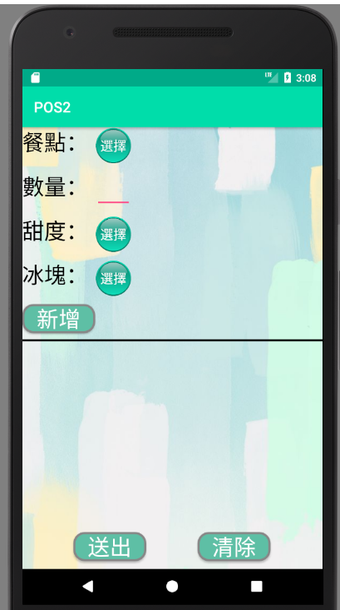

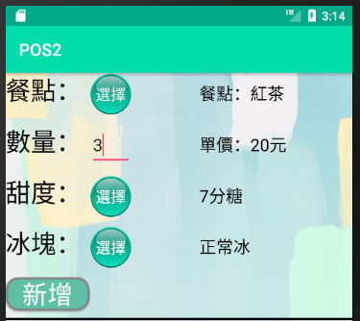

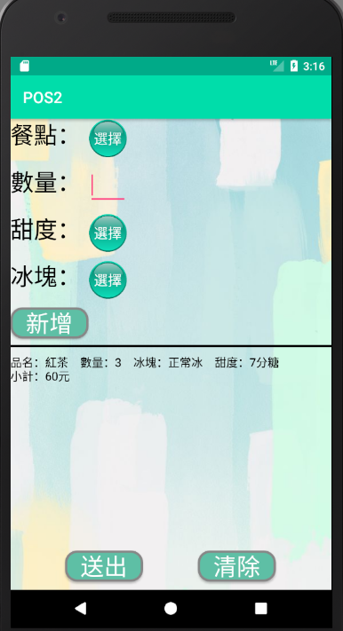
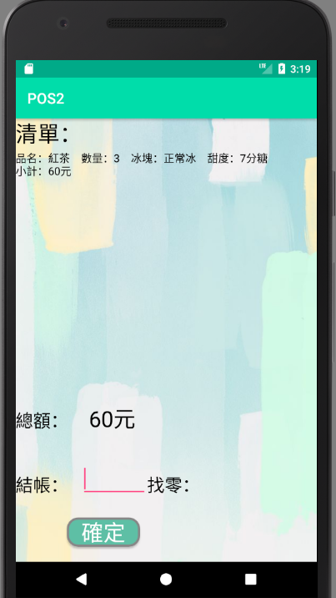
2:下面區塊將會顯示顧客所點選紀錄(可多筆),確定後即可按下送出,進到結單頁面

3:輸入金額判斷找零
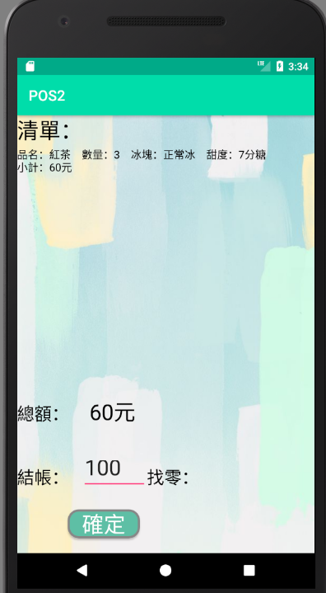
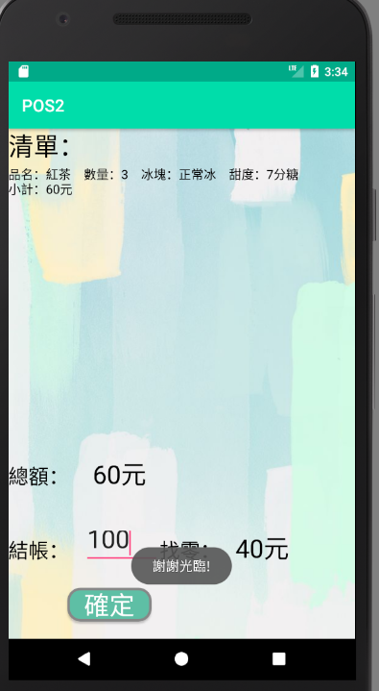

1a:使用者未完全填寫即按下新增 | 2a:使用者未新增任何一杯即按下送出
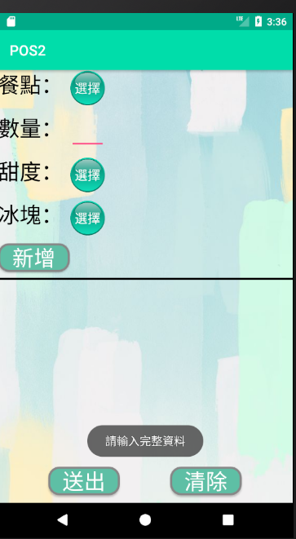
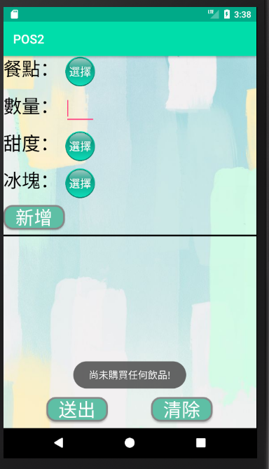

3a:未輸入金額 | 3b:輸入金額小於總金額

